상품제안서
모던 서류바인더(A4) | 상품코드: F17800

 |  |  |  |  |  |  | 02-412-0044 | www.easy1.co.kr
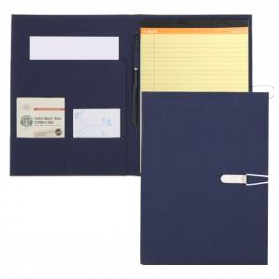

【상세/제작정보】 | 색상 : 청색(RM02) , 검정(RM03) 구성 : 바인더커버,절취메모노트 50매 1권,볼펜

【인쇄/포장옵션】 | 실크 / 종이케이스

【공급단가】 | 수량 | 100~ | 300~ | 500~ | 1,000~ | 3,000~
*VAT별도 | 단가 | 10,800원 | 10,400원 | 10,000원 | 9,600원 | 9,360원

【상품 URL】 | https://dev.easy1.co.kr:443/src/goods_detail.php?gdno=17800

